setor_e_categoria
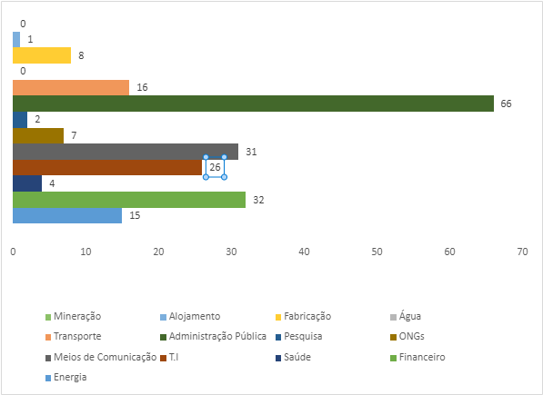
SETOR | QUANTIDADE | PERCENTUAL
Administração pública | 66 | 31.70%
Fabricação | 8 | 3.80%
Água | 0 | 0.00%
Transportes | 16 | 7.70%
Energia | 15 | 7.20%
Financeiro | 32 | 15.40%
Saúde | 4 | 1.90%
T.I | 26 | 12.50%
Meios de comunicação | 31 | 14.90%
ONGs | 7 | 3.40%
Pesquisa | 2 | 1.00%
Alojamento | 1 | 0.50%
Mineração | 0 | 0.00%
TOTAL | 208

Categoria dos ataques
TIPO | QUANTIDADE
Disrupção | 139
Dados | 33
Destruição | 11
Desconhecida | 15
Desinformação | 10

tipo_e_ator
Categorias dos atores
Coletiva | 124
Nacional | 35
Outras | 15
Sem atribuição | 34
Categorias dos Atores | QUANTIDADE
Coletiva | 124
Nacional | 35
Outras | 15
Sem atribuição | 34
TOTAL: | 208

Atores coletivos
Vermin | 1
XakNetName | 12
ICC_H@ckTEam | 2
RaHDIt | 1
NoName057(16) | 19
People's CyberArmy | 48
Zarya | 2
AnonimousRussia | 14
Red Hackers Alliance | 1
Phoenix | 18
AlTahrea | 1
Clowns | 1
Russian Hackers Team | 1
Mirai | 3
ATOR | QUANTIDADE
Vermin | 1
XakNetName | 12
ICC_H@ckTEam | 2
RaHDIt | 1
NoName057(16) | 19
People's CyberArmy | 48
Zarya | 2
AnonimousRussia | 14
Red Hackers Alliance | 1
Phoenix | 18
AlTahrea | 1
Clowns | 1
Russian Hackers Team | 1
Mirai | 3
Total | 124

Tipos de ataques
Cyber-Enabled inf Op | 2
Cyberespionagem | 10
DDoS | 135
Defacement | 9
Hack And Leak | 6
Malware | 13
Phishing | 6
Ransomware | 1
Spam | 2
Wiper | 9
Outros | 15
Tipos de ataques | QUANTIDADE | PERCENTUAL
Cyber-Enabled inf Op | 2 | 1.00%
Cyberespionagem | 10 | 4.80%
DDoS | 135 | 64.90%
Defacement | 9 | 4.30%
Hack And Leak | 6 | 2.90%
Malware | 13 | 6.30%
Phishing | 6 | 2.90%
Ransomware | 1 | 0.50%
Spam | 2 | 1.00%
Wiper | 9 | 4.30%
Outros | 15 | 7.20%
Total | 208

